Diagramme
(Plan-)Ergebnisse Erfolgsrechnung
2021 | 0
2022 | 0
2023 | 0
2024 | 0
2025 | 0
2026 | 0
2027 | 0
Investitionsfolgekosten und Handlungsspielraum der ER
 | Investitionsfolgekosten | Handlungsspielraum LR
2021
2022
2023
2024
2025
2026
2027

Grafik Investitionsfolgekosten - Handlungsspielraum der LR
 | 2021 | 2022 | 2023 | 2024 | 2025 | 2026 | 2027
Investitionsfolgekosten
Investitionen und Neuverschuldung
 | Investitionen | Neuverschuldung
2021
2022
2023
2024
2025
2026
2027
 | Eigenkapital
2021
2022
2023
2024
2025
2026
2027
Handlungsspielraum LR

Grafik Investitionen - Neuverschuldung
 | 2021 | 2022 | 2023 | 2024 | 2025 | 2026 | 2027
Investitionen
Neuverschuldung

Grafik Entwicklung Eigenkapital
 | 2021 | 2022 | 2023 | 2024 | 2025 | 2026 | 2027
Eigenkapital

Hilfstabelle Abschreibungen
Hilfstabelle Abschreibungen

Felder in dieser Farbe müssen angepasst werden! |  |  |  |  |  |  | Abschrebungsverordnung Kanton Bern
 |  |  |  |  |  |  | https://www.belex.sites.be.ch/frontend/versions/205/download_pdf_file

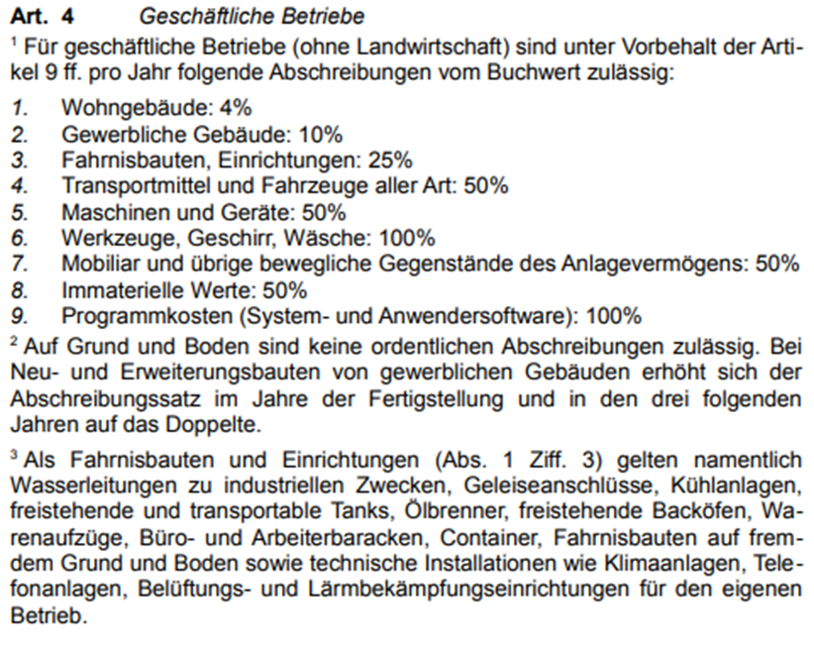
Sachanlagen Finanzvermögen | Budget | Budget | Planjahr | Planjahr | Planjahr | Planjahr
(Abschreibung direkt) | 2022 | 2023 | 2024 | 2025 | 2026 | 2027

Liegenschaft xy
Buchwert per 1.1. | 0 | 0 | 0 | 0 | 0 | 0
Abschreibungssatz | 0.000% | 0.000% | 0.000% | 0.000% | 0.000% | 0.000%
Abschreibung | 0 | 0 | 0 | 0 | 0 | 0
Buchwert per 31.12. | 0 | 0 | 0 | 0 | 0 | 0

Liegenschaft xy
Buchwert per 1.1. | 0 | 0 | 0 | 0 | 0 | 0
Abschreibungssatz | 0.000% | 0.000% | 0.000% | 0.000% | 0.000% | 0.000%
Abschreibung | 0 | 0 | 0 | 0 | 0 | 0
Buchwert per 31.12. | 0 | 0 | 0 | 0 | 0 | 0

Liegenschaft xy
Buchwert per 1.1. | 0 | 0 | 0 | 0 | 0 | 0
Abschreibungssatz | 0.000% | 0.000% | 0.000% | 0.000% | 0.000% | 0.000%
Abschreibung | 0 | 0 | 0 | 0 | 0 | 0
Buchwert per 31.12. | 0 | 0 | 0 | 0 | 0 | 0

Liegenschaft xy
Buchwert per 1.1. | 0 | 0 | 0 | 0 | 0 | 0
Abschreibungssatz | 0.000% | 0.000% | 0.000% | 0.000% | 0.000% | 0.000%
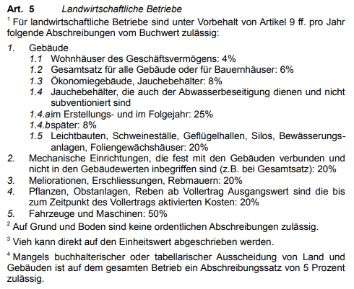
Abschreibung | 0 | 0 | 0 | 0 | 0 | 0
Buchwert per 31.12. | 0 | 0 | 0 | 0 | 0 | 0

Liegenschaft xy
Buchwert per 1.1. | 0 | 0 | 0 | 0 | 0 | 0
Abschreibungssatz | 0.000% | 0.000% | 0.000% | 0.000% | 0.000% | 0.000%
Abschreibung | 0 | 0 | 0 | 0 | 0 | 0
Buchwert per 31.12. | 0 | 0 | 0 | 0 | 0 | 0

Liegenschaft xy
Buchwert per 1.1. | 0 | 0 | 0 | 0 | 0 | 0
Abschreibungssatz | 0.000% | 0.000% | 0.000% | 0.000% | 0.000% | 0.000%
Abschreibung | 0 | 0 | 0 | 0 | 0 | 0
Buchwert per 31.12. | 0 | 0 | 0 | 0 | 0 | 0

Liegenschaft xy
Buchwert per 1.1. | 0 | 0 | 0 | 0 | 0 | 0
Abschreibungssatz | 0.000% | 0.000% | 0.000% | 0.000% | 0.000% | 0.000%
Abschreibung | 0 | 0 | 0 | 0 | 0 | 0
Buchwert per 31.12. | 0 | 0 | 0 | 0 | 0 | 0

Liegenschaft xy
Buchwert per 1.1. | 0 | 0 | 0 | 0 | 0 | 0
Abschreibungssatz | 0.000% | 10.000% | 0.000% | 0.000% | 0.000% | 0.000%
Abschreibung | 0 | 0 | 0 | 0 | 0 | 0
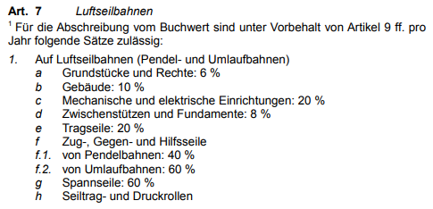
Buchwert per 31.12. | 0 | 0 | 0 | 0 | 0 | 0

Total Sachanlagen FV
Buchwert per 1.1. | 0 | 0 | 0 | 0 | 0 | 0
Abschreibungen Sachanlagen FV | 0 | 0 | 0 | 0 | 0 | 0
Buchwert per 31.12. | 0 | 0 | 0 | 0 | 0 | 0

Sachanlagen Verwaltungsvermögen | Budget | Budget | Planjahr | Planjahr | Planjahr | Planjahr
(Abschreibung indirekt über WB-Konti) | 2022 | 2023 | 2024 | 2025 | 2026 | 2027
vom Restwert
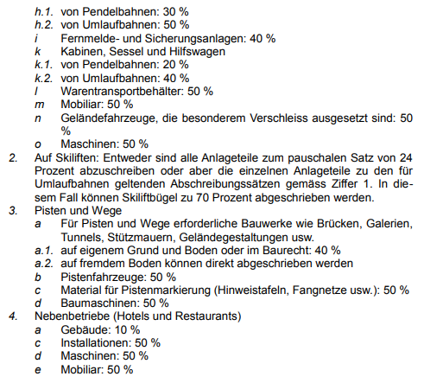
Forsthaus xy
Anschaffungswert per 1.1. / Restwert | 0 | 0 | 0 | 0 | 0 | 0
Abschreibungssatz | 0.000% | 0.000% | 0.000% | 1.000% | 0.000% | 0.000%
Wertberichtigung | 0 | 0 | 0 | 0 | 0 | 0
Buchwert/Restwert per 31.12. | 0 | 0 | 0 | 0 | 0 | 0
Saldo Konto Wertberichtigung | 0 | 0 | 0 | 0 | 0 | 0

Verwaltungsvermögen xy
Anschaffungswert per 1.1. / Restwert | 0 | 0 | 0 | 0 | 0 | 0
Abschreibungssatz | 0.000% | 0.000% | 0.000% | 0.000% | 0.000% | 0.000%
Wertberichtigung | 0 | 0 | 0 | 0 | 0 | 0
Buchwert/Restwert per 31.12. | 0 | 0 | 0 | 0 | 0 | 0
Saldo Konto Wertberichtigung | 0 | 0 | 0 | 0 | 0 | 0

Total Sachanlagen VV
Anschaffungswert per 1.1./Restwert | 0 | 0 | 0 | 0 | 0 | 0
Abschreibung/Wertberichtigung Sachanlagen FV | 0 | 0 | 0 | 0 | 0 | 0
Buchwert/Restwert per 31.12. | 0 | 0 | 0 | 0 | 0 | 0

